Лист2
Перечень отдельно стоящих объектов торговли Алешкинского муниципального округа
№ п/п | Наименование населенного пункта | Адрес старый и новый при наличии | Этажность объекта | Пригодность к эксплуатации (пригодно/непригодно) | Площадь объекта (возможно указать примерную площадь) | Назначение объекта | Фотография фасада объекта
1 | с.Тарасовка | ул.Магистральная,36 | одноэтажный | пригодно | 80 кв.м | торговые | 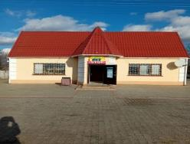
2 | с.Тарасовка | ул. Магистральная,1А | одноэтажный | пригодно | 47 кв.м | 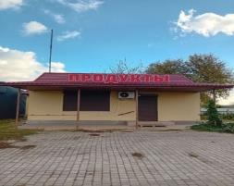 торговые
3 | с.Тарасовка | ул.Садовая,110 | двухэтажный | пригодно | 410,3 кв.м | торговые | 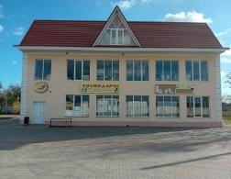
4 | с.Тарасовка | ул.Садовая,95 | одноэтажный | пригодно | 83 кв.м | торговые | 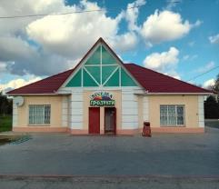
5 | с.Тарасовка | ул.Литвиненка,28 | магазин-вагон | пригодно | 15 кв.м | торговые | 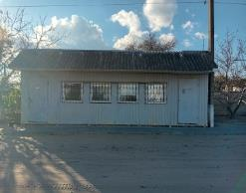
6 | с.Тарасовка | ул.Магистральная,32 | одноэтажный | пригодно | 54 кв.м | торговые | 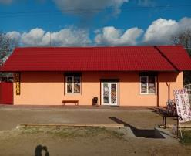
7 | с.Клины | ул.Юбилейная,2Б | одноэтажный | пригодно | 50 кв.м | торговые | 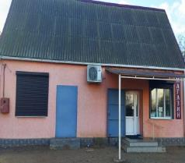
8 | с.Приветное | ул.Октябрьская,14 | одноэтажный | пригодно | 47 кв.м | торговые | 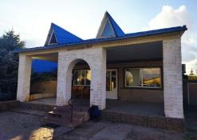
9 | с.Приветное | ул.Мира,5 | одноэтажный | пригодно | 120 кв.м | 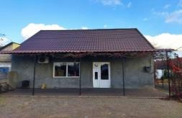 торговые
10 | с.Тарасовка | ул.Садовая,97 | двухэтажный | недействующие | 240 кв.м | торговые | 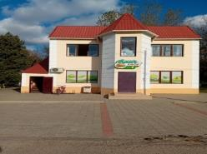
11 | с.Клины | ул.Мира б/н | одноэтажный | недействующие | 80 кв.м | торговые | 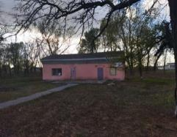
12 | с.Приветное | ул Ротмистрова,1 | одноэтажный | недействующие | 85 кв.м | торговые | 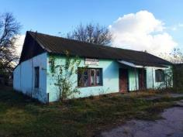
13 | с. Родное(Ленинка) | ул Вишневая(Ленина) | одноэтажный | недействующие | 85 кв.м | торговые | 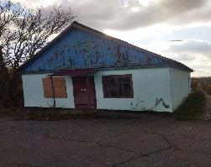
14 | с. Виноградово | ул. Ларионова, 3А | 2 | пригодно | 38 кв.м | Торговля розничная | 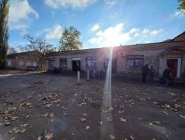 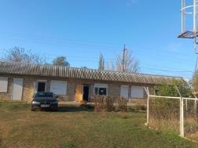
15 | с. Виноградово | ул. Суворова, 3А | 1 | пригодно | 125,2 кв.м | Торговля розничная | 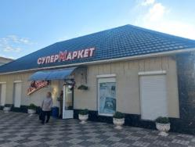
16 | с. Виноградово | ул. Центральная, 1 | 2 | пригодно | ____ | Торговля розничная | 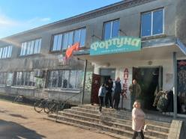
17 | с. Виноградово | ул. Суворова, 1а | 1 | пригодно | 72,8 кв.м | Торговля розничная | 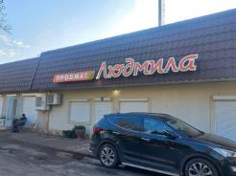
18 | с. Виноградово | ул. Школьная (Кирова), 2 | 2 | пригодно | ____ | Торговля розничная | 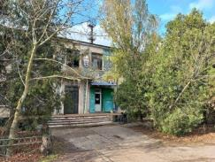
19 | с. Виноградово | ул. Суворова, 1ж | 1 | пригодно | 60 кв.м. | Торговля розничная | 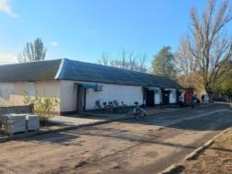
20 | с. Виноградово | ул. Шевченко, 1а | 1 | пригодно | 28 кв.м | Торговля розничная | 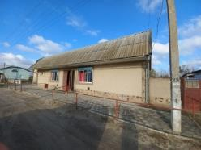
21 | с. Виноградово | центральный рынок, ул. Суворова |  | пригодно | ___ | Торговля розничная | 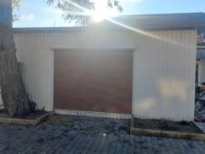
22 | с. Виноградово | ул. Суворова, 7 б | 1 | пригодно | ____ |  Торговля розничная
23 | с. Виноградово | ул. Ларионова, 17 | 1 | пригодно | 44.6 | Торговля розничная | 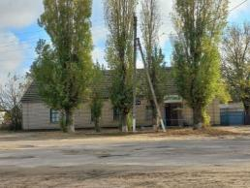
24 | с. Виноградово | ул. Суворова, 10 | 1 | пригодно | ___ | 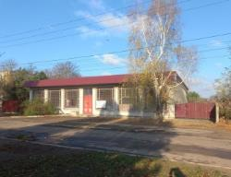 Торговля розничная
25 | с. Виноградово | ул. Ларионова, 2 | 1 | пригодно | ___ | Торговля розничная | 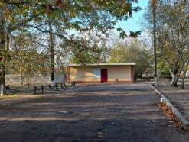
26 | с. Виноградово | ул. Ларионова, 17А | 2 | пригодно | ___ | Торговля розничная | 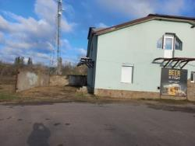
27 | с. Виноградово | ул. Шевченко, 1б, 1в | 1 | пригодно | ___ | Торговля розничная | 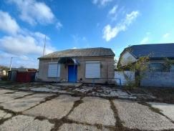
28 | с. Виноградово | ул. Кирова, 4 | 1 | пригодно | 124,4 кв.м | Торговля розничная | 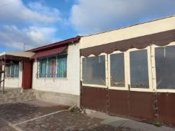
29 | с. Виноградово | ул. Ларионова, 21 | 1 | пригодно | ___ | Торговля розничная | 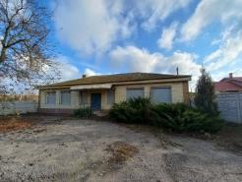
30 | с. Виноградово | ул. Суворова, 3 | 1 | пригодно | ___ | Торговля розничная | 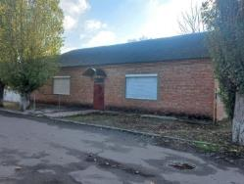
31 | пгт.Брилёвка | Центральная,д.30 | 1 | пригодно | 1365 кв.м | 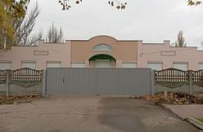 торговля
32 | пгт.Брилёвка | Центральная,д.11 | 1 | пригодно | 2125 кв.м | 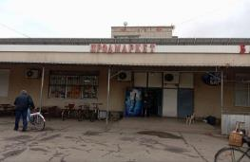 торговля
33 | пгт.Брилёвка | Строительная,6а | 1 | пригодно | 435 кв.м | торговля
34 | пгт.Брилёвка | Богдана Хмельницкого,27 | 1 | пригодно | 209,8 кв.м | торговля
35 | пгт.Брилёвка | Центральная,32 | 2 | пригодно | 1663,3 кв.м | торговля | 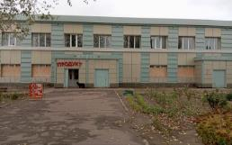
36 | пгт.Брилёвка | Садовая, 1а | 2 | пригодно | 492,2 кв.м | торговля | 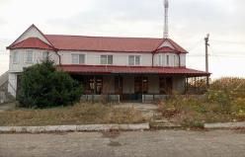
37 | пгт.Брилёвка | Центральная,11 | 1 | пригодно | 20 кв.м | торговля
38 | пгт.Брилёвка | ул. Вишневая,52 | 1 | пригодно | 80 кв.м | торговля | 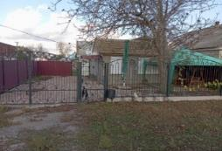
39 | пгт.Брилёвка | Северный,4а | 1 | пригодно | 85 кв.м | торговля | 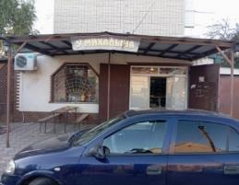
40 | с.Абрикосовка | ул.Центральная, 1 | одноэтажный | пригодно | 191,3 кв.м. | 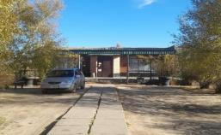 торговые
41 | с.Абрикосовка | ул.Центральная, 2 | одноэтажный | пригодно | 302,7 кв.м. | торговые | 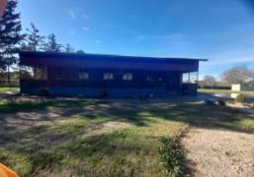
42 | с.Абрикосовка | ул.Кооперативная 2 | одноэтажный | пригодно | 94,0 кв.м. | торговые | 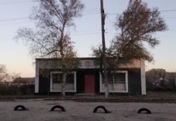
43 | с.Счастливое | (Ленина13) Центральная 13 | 2 | 1этаж пригоден, 2 этаж не пригоден | 107-200 кв.м | Магазин "Кристина"
44 | с.Счастливое | (Ленина 15)Центральная 15 | 2 | 1 этаж пригоден, 2этаж не пригоден | 151,3-200 кв.м | Магазин №16
45 | Раденск | с.Раденск, ул.Интренациональная, 2А | 1 | пригодно | 56.1 кв.м | продуктовый магазин
46 | Раденск | ул.Мира, 24 | 1 | пригодно | 96 кв.м. | продуктовый магазин | 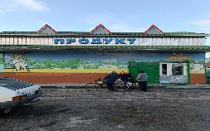
47 | Раденск | с.Раденск,Мира ,11 | 1 | пригодно | 30 кв.м | продуктовый магазин | 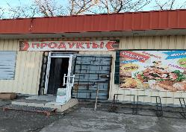
48 | Челбурда | ул.Центральная,35 | 1 | пригодно | 120 кв.м | продуктовый магазин | ___
49 | Раденск | Мира,13 | 1 | пригодно | 120 кв.м. | 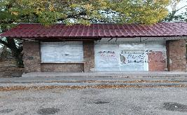 хозяйственный магазин
50 | Раденск | Мира 13а | 1 | пригодно | 174,7 кв.м. | кафе
51 | Раденск | Мира,26а | 1 | пригодно | 153,8 кв.м. | 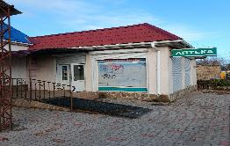 хоз.маг,аптека |  | 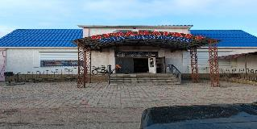
52 | Раденск | Мира,15 | 1 | пригодно | 150 кв.м. | магазин автодетали | 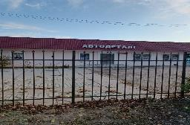
53 | Раденск | Мира,24б | 1 | пригодно | 191.1 кв.м | 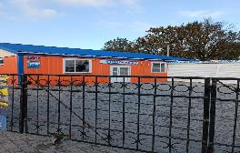 хоз.маг
54 | Раденск | Юбилейная ,19 | 1 | непригодно | 54 кв.м | 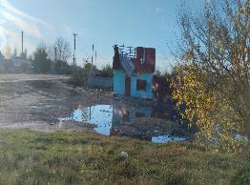 продмаг
55 | Раденск | Мира | 2 | непригодно | 250 кв.м | кафе-отель
56 | Раденск | Мира,19 | 1 | пригодно | 70 кв.м | 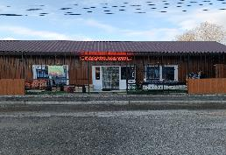 магазин
57 | Раденск | Мира 19б | 1 | пригодно | 70 кв.м | магазин
58 | Раденск | Мира 26 | 1 | пригодно | 90 кв.м | 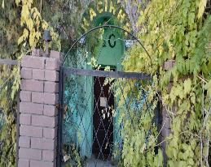 магазин
59 | Раденск | Мира,13б | 1 | пригодно | 70 кв.м | магазин
60 | Раденск | Мира,22а | 1 | пригодно | 63.1 кв.м | магазин-кафе
61 | Челбурда | ул.Центральная,35 | 1 | пригодно | 120 кв.м | продуктовый магазин | ___
62 | Челбурда | ул.Центральная, | 1 | пригодно | 100 кв.м | заготпункт | ___
63 | с.Юбилейное | ул. Дружбы Народов 32 | 2 | Пригодно | 1000 кв.м | торговля
64 | с.Юбилейное | ул.Соборная 18б находится в здании МКД | 1 | Пригодно | 30 кв.м | Аптека торговля
65 | с.Юбилейное | ул.Соборная 18а в здании МКД | 1 | Пригодно | 33 кв. м | торговля | 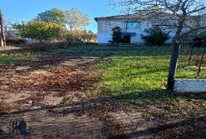
66 | пгт Новая Маячка | ул. 1-го Мая, 15 | 1 | Пригодно | 83,4 кв.м |  торговля
67 | пгт Новая Маячка | пер Рабочий,2 | 1 | Пригодно | 173 кв.м |  торговля
68 | пгт Новая Маячка | ул.Соборная,116 | 1 | Пригодно | 150 кв.м. |  торговля
69 | пгт Новая Маячка | ул.Соборная,127 | 2 | Пригодно | 100 к.м |  торговля
70 | пгт Новая Маячка | ул.Соборная,189 | 1 | Пригодно | 36 кв.м | торговля
71 | пгт Новая Маячка | ул.Соборная,189А | 1 | Пригодно | 80,9 кв.м | торговля
72 | пгт Новая Маячка | ул.Соборная,241 | 1 | Пригодно | 46 кв.м | торговля | 
73 | пгт Новая Маячка | ул.Соборная,243 | 1 | Пригодно | 190 кв.м | торговля | 
74 | пгт Новая Маячка | ул.Садовая,152 | 1 | Пригодно | 173 кв.м | торговля
75 | пгт Новая Маячка | ул.Соборная,117 | 1 | Пригодно | 252,8 кв.м | торговля
76 | пгт Новая Маячка | ул.Соборная,108 | 1 | непригодно | 316 кв.м |  торговля
77 | пгт Новая Маячка | ул.Соборная,102 | 2 | непригодно | 760 кв.м | Дом быта
78 | пгт Новая Маячка | ул.Соборная,110 | 1 | непригодно | 80 кв.м | торговля | 
79 | пгт Новая Маячка | ул.Соборная,101 | 1 | Пригодно | 69 кв.м |  торговля
80 | пгт Новая Маячка | ул.Алеева,65 | 1 | непригодно | 310 кв.м |  торговля

